distance_floor_shipping
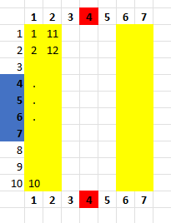
floor | distance
f0 | 5
f1 | 6
f2 | 7
f3 | 8
f4 | 9
f5 | 9
f6 | 8
f7 | 7
f8 | 6
f9 | 5
f10 | 2
f11 | 3
f12 | 4
f13 | 5
f14 | 6
f15 | 6
f16 | 5
f17 | 4
f18 | 3
f19 | 2
f20 | 2
f21 | 3
f22 | 4
f23 | 5
f24 | 6
f25 | 6
f26 | 5
f27 | 4
f28 | 3
f29 | 2
f30 | 5
f31 | 6
f32 | 7
f33 | 8
f34 | 9
f35 | 9
f36 | 8
f37 | 7
f38 | 6
f39 | 5

